Copyright


https://actualicese.com/tabla-en-excel-de-retencion-en-la-fuente-por-renta-para-el-ano-fiscal-2026/

Empieza aquí




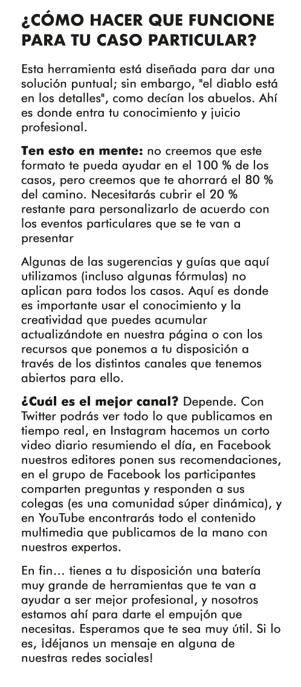



Introducción
Tabla en Excel de retención en la fuente por renta para el año fiscal 2026

(Fecha de actualización: julio 14 de 2026)

Si eres contador, auditor, auxiliar o analista contable, debes saber que la retención en la fuente es realizada por el comprador y reportada a la Dian. Además, las tarifas dependen de muchos aspectos que revisaremos en este formato, como cuantías mínimas y conceptos.
Según el artículo 367 del ET, la finalidad de la retención en la fuente es conseguir de forma gradual que el impuesto se recaude en lo posible dentro del mismo ejercicio gravable en que se cause.
Entre los que interactúan en este proceso, tal vez el más importante será el agente de retención, para quien los artículos 375, 376, 378, 378-1, 381, 382 y 632 del ET señalan varias obligaciones, entre las que se destacan las siguientes:
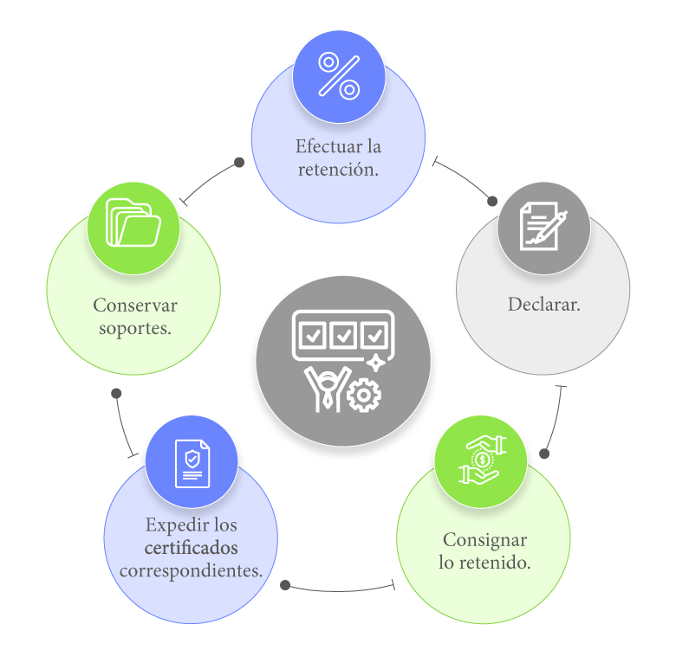

¿Cómo hacer la declaración de retención en la fuente?

El artículo 1.6.1.13.2.33 del Decreto 1625 de 2016, modificado por el artículo 1 del Decreto 2229 de 2023, establece el plazo y periodicidad para el pago y la declaración mensual de la retención en la fuente. Te recomendamos ingresar a nuestro portal para conocer las versiones del calendario tributario 2026 que tenemos disponibles y así evitar sanciones:
Calendario tributario 2026 (descargable)
Calendario tributario 2026 (online)
La declaración y pago de retención en la fuente y/o autorretención por concepto del impuesto de renta y complementario, del impuesto de timbre y del IVA se realiza en el formulario 350 prescrito por la Dian con la Resolución 000031 de febrero 29 de 2024.
Desde junio 1 de 2025 y hasta mayo 7 de 2026, con la expedición del Decreto 0572 de mayo 28 de 2025, en Colombia se utilizaron nuevas cuantías mínimas a considerar en las operaciones sujetas a retenciones a título de renta. A la fecha, está suspendido por el Consejo de Estado.
Novedad normativa: desde mayo 8 de 2026 y hasta junio 30 de 2026 estuvieron vigentes las bases y tarifas de retención en la fuente que se utilizaron con anterioridad a la entrada en vigor de los artículos 2 al 8 del Decreto 0572 de 2025. A través del Comunicado No. 70 de mayo 8 de 2026 la Dian informó a contribuyentes, responsables y agentes de retención que, como consecuencia del Auto Interlocutorio de fecha 7 de mayo de 2026 proferido por el Consejo de Estado, dentro del proceso de nulidad del Decreto 0572 de 2025, fue suspendido provisionalmente por tal periodo dicho decreto.
Recordemos que en junio de 2026 el alto tribunal revocó la suspensión provisional que pesaba sobre los artículos del Decreto 0572 de 2025, con el cual se incrementaron las tarifas de retención y autorretención en la fuente para ciertas actividades económicas. Así, el Consejo de Estado estableció una aplicación gradual de la medida para evitar inconvenientes operativos, por lo que la reactivación de las disposiciones del mencionado decreto regirán desde el primer día calendario del mes siguiente a la ejecutoria del auto, es decir julio 1 de 2026.
Tabla en Excel de retención en la fuente por renta para el año fiscal 2026

En este Excel te compartimos los conceptos más relevantes de las tarifas de retención en la fuente 2026, discriminadas con sus cuantías mínimas en UVT y en pesos, como:
- Compras. - Servicios. - Arrendamientos. - Honorarios y comisiones, entre otros.
Frente a cada concepto se muestran los múltiples decretos reglamentarios que se encuentran vigentes, los cuales fueron recopilados en el DUT 1625 de octubre 11 de 2016.
Por último, podrás descargar automáticamente el PDF tan solo dando clic en el botón que hemos ubicado dentro de la hoja de cálculo "Tabla retefuente 2026".

Nota: el diseño, los datos o comentarios bajo los cuales se elaboró este formato se entregan a título de guía y hacen parte de la interpretación de Actualícese. Será el usuario quien deba atender las instrucciones de la Dian, estudiar las normas requeridas, preparar y emitir la información a la que haya lugar. Actualícese no se hace responsable de las interpretaciones, operaciones o información derivadas del uso de esta herramienta.

Material relacionado
[Análisis] 15 novedades importantes del calendario tributario permanente para los años 2024 y siguientes
El nuevo calendario tributario del Decreto 2229 de 2023 fijó en términos de días hábiles las fechas que se deberán tener presentes durante los años 2024 y siguientes al momento de establecer los vencimientos de los impuestos nacionales. Destacamos 15 novedades importantes que deben tenerse en cuenta.
[Análisis] Retención en la fuente sobre rentas de trabajo: se reglamentan cambios de la Ley 2277 de 2022
El Decreto 2231 de 2023 reglamentó los cambios de la Ley 2277 de 2022 relacionados con la retención en la fuente sobre rentas de trabajo. La norma indica los casos en que se podrá aplicar la retención en la fuente con la tabla del artículo 383 del ET en trabajadores independientes.
[Noticia] Consejo de Estado suspendió parte del Decreto 572 de 2025 que aumentaba retenciones y autorretenciones en la fuente
El Consejo de Estado suspendió provisionalmente los efectos de los artículos 2 a 8 del Decreto 572 de 2025, expedido para regular bases y tarifas de retención en la fuente y autorretención.

Tabla retefuente 2026
 |  |  |  |  |  |  | 44
Tabla en Excel de retención en la fuente por renta para el año fiscal 2026
(Fecha de actualización: julio 14 de 2026)

Las tarifas de retención en la fuente a título de renta para 2026 por conceptos tales como compras, servicios, arrendamientos, honorarios y comisiones, entre otros, se encuentran discriminadas en la siguiente tabla, actualizadas con sus respectivos topes en UVT y en pesos (el monto de la UVT para 2026 es de $52.374).

Conceptos | Enero 1 a mayo 7 de 2026 Cuantía en UVT | Mayo 8 a junio 30 de 2026 Cuantía en UVT | Desde julio 1 de 2026 Cuantía en UVT | Cuantía en pesos desde julio 1 de 2026 | Tarifa | 
Compras
Compras en general realizadas a obligados a declarar renta. | ≥ 10 UVT | ≥ 27 UVT | ≥ 10 UVT | ≥ $524.000 | 2.5%
Compras en general realizadas a no obligados a declarar renta. | ≥ 10 UVT | ≥ 27 UVT | ≥ 10 UVT | ≥ $524.000 | 3.5%
Compra de café pergamino o cereza. | > 70 UVT | > 160 UVT | > 70 UVT | > $3.666.000 | 0.5%
Compras con tarjetas débito o crédito. Nota: en enero de 2026 se conoció un proyecto de decreto que plantea eliminar esta retención en la fuente. Te recomendamos estar atento a nuestros boletines diarios. | No aplica. | No aplica. | No aplica. | > $0 | 1.5%
Compra de productos agrícolas o pecuarios sin procesamiento industrial. | > 70 UVT | > 92 UVT | > 70 UVT | > $3.666.000 | 1.5%
Adquisición de bienes raíces para uso de vivienda de habitación por las primeras 10.000 UVT (o 20.000 UVT, según sea el caso) | ≤ 10.000 UVT | ≤ 20.000 UVT | ≤ 10.000 UVT | ≤ $523.740.000 | 1.0%
Adquisición de bienes raíces para uso de vivienda de habitación cuando exceda las 10.000 UVT (al excedente se le aplicará la tarifa aquí señalada) o 20.000 UVT (según sea el caso). | > 10.000 UVT | > 20.000 UVT | > 10.000 UVT | > $523.740.000 | 2.5%
Adquisición de bienes raíces para uso diferente a vivienda de habitación, si el vendedor es persona jurídica, sociedad de hecho o persona natural declarante, de acuerdo con lo establecido en el artículo 368-2 del ET. | ≥ 10 UVT | ≥ 27 UVT | ≥ 10 UVT | ≥ $524.000 | 2.5%
Adquisición de vehículos. | ≥ 10 UVT | ≥ 27 UVT | ≥ 10 UVT | ≥ $524.000 | 1.0%
Compra de combustibles derivados del petróleo. | No aplica. | No aplica. | No aplica. | > $0 | 0.1%
Compra de oro por las sociedades de comercialización internacional | No aplica. | No aplica. | No aplica. | > $0 | Entre enero 1 y mayo 7 de 2026 la tarifa fue del 2,5%. Entre mayo 8 y junio 30 de 2026 la tarifa fue del 1%. A partir de julio 1 de 2026 la tarifa vuelve al 2,5%.
Enajenación de activos fijos por parte de personas naturales (ante la enajenación de vehiculos, el agente de retención es la Secretaría de Tránsito; cuando se trata de bienes raíces, esta figura la ejerce el notario; para los demás tipos de activos fijos, la responsabilidad de efectuar la retención la tiene quien realiza el pago). | ≥ 10 UVT | ≥ 27 UVT | ≥ 10 UVT | ≥ $524.000 | 1.0%
Enajenación de bienes raíces por parte de personas jurídicas. | ≥ 10 UVT | ≥ 27 UVT | ≥ 10 UVT | ≥ $524.000 | 1% o 2,5%
Arrendamientos
Arrendamientos de bienes muebles. | No aplica. | No aplica. | No aplica. | > $0 | 4.0%
Arrendamiento de bienes raíces. | ≥ 10 UVT | ≥ 27 UVT | ≥ 10 UVT | ≥ $524.000 | 3.5%
Honorarios y comisiones
Honorarios y comisiones cuando el beneficiario del pago o abono es una persona jurídica y asimilada. | No aplica. | No aplica. | No aplica. | > $0 | 11.0%
Honorarios y comisiones cuando el beneficiario del pago o abono es una persona natural (la tarifa depende de las condiciones estipuladas en los literales "a" y "b" del artículo 1 del Decreto 260 de 2001). | No aplica. | No aplica. | No aplica. | > $0 | 10% u 11%
Comisiones en el sector financiero. | No aplica. | No aplica. | No aplica. | > $0 | 11.0%
Comisiones por transacciones en bolsa. | No aplica. | No aplica. | No aplica. | > $0 | 3.0%
Contratos y consultorías
Contratos de consultoría en ingeniería de proyectos de infraestructura y edificaciones a favor de personas naturales o jurídicas y entidades contribuyentes del impuesto de renta. | No aplica. | No aplica. | No aplica. | > $0 | 6.0%
Contratos de consultoría en ingeniería de proyectos de infraestructura y edificaciones a favor de personas naturales, consorcios o uniones temporales cuyos miembros sean personas naturales declarantes del impuesto de renta. | > 3.300 UVT | > 3.300 UVT | > 3.300 UVT | > $172.834.000 | 6.0%
Contratos de consultoría en ingeniería de proyectos de infraestructura y edificaciones a favor de personas naturales no declarantes del impuesto de renta, consorcios o uniones temporales cuyos miembros sean personas naturales no declarantes del impuesto de renta. | No aplica. | No aplica. | No aplica. | > $0 | 10.0%
Contratos de consultoría de obras públicas con factor multiplicador. | No aplica. | No aplica. | No aplica. | > $0 | 2.0%
Contratos de construcción o urbanización. | ≥ 10 UVT | ≥ 27 UVT | ≥ 10 UVT | ≥ $524.000 | 2.0%
Diseño de página web y consultoría en programas de informática cuando el beneficiario del pago es un obligado a declarar renta. | No aplica. | No aplica. | No aplica. | > $0 | 3.5%
Diseño de página web y consultoría en programas de informática cuando el beneficiario del pago no está obligado declarar renta (la tarifa depende de si el beneficiario del pago o abono en cuenta cumple o no con las condiciones establecidas en los literales "a" y "b" del Decreto 260 de 2001). | No aplica. | No aplica. | No aplica. | > $0 | 10% u 11%
Prestación de servicios de sísmica para el sector de hidrocarburos por personas jurídicas y personas naturales obligadas a declarar renta. | No aplica. | No aplica. | No aplica. | > $0 | 6.0%
Prestación de servicios de sísmica para el sector de hidrocarburos por personas naturales no obligadas a declarar renta. | No aplica. | No aplica. | No aplica. | > $0 | 10.0%
Otros ingresos tributarios
Por emolumentos eclesiásticos efectuados a personas naturales obligadas a declarar renta. | ≥ 10 UVT | ≥ 27 UVT | ≥ 10 UVT | ≥ $524.000 | 4.0%
Por emolumentos eclesiásticos efectuados a personas naturales no obligadas a declarar renta. | ≥ 10 UVT | ≥ 27 UVT | ≥ 10 UVT | ≥ $524.000 | 3.5%
Loterías, rifas, apuestas y similares. | > 48 UVT | > 48 UVT | > 48 UVT | > $2.514.000 | 20.0%
Retención en colocación independiente de juegos de suerte y azar (la retención aplica cuando los ingresos diarios del colocador independiente superen las 5 UVT). | > 5 UVT | > 5 UVT | > 5 UVT | > $262.000 | 3.0%
Para artistas extranjeros que efectúen presentaciones artísticas o culturales en Colombia. | No aplica. | No aplica. | No aplica. | > $0 | 8.0%
Exportación de hidrocarburos y de carbón (el exportador se debe autorretener). | ≥ 10 UVT | ≥ 27 UVT | ≥ 10 UVT | ≥ $524.000 | 5.4%
Exportación de otros productos mineros, incluyendo el oro (el exportador se debe autorretener). | ≥ 10 UVT | ≥ 27 UVT | ≥ 10 UVT | ≥ $524.000 | 1.0%
Rendimientos financieros en general. | No aplica. | No aplica. | No aplica. | > $0 | 7.0%
Rendimientos financieros provenientes de títulos de renta fija (incluye CDAT) | No aplica. | No aplica. | No aplica. | > $0 | 4.0%
Servicios
Ingresos originados en una relación laboral o legal y reglamentaria (personas naturales declarantes o no de renta). Este mismo tipo de retención también se aplicará a las personas naturales (excepto al régimen simple) que cobren honorarios o “compensaciones por servicios personales” (esto es, comisiones, servicios, emolumentos, etc.), pero solo si indican bajo la gravedad de juramento, en sus facturas o cuentas de cobro, que no piensan utilizar costos y gastos al final del año en su declaración de renta para imputarlos a sus ingresos por dichos conceptos. | > 95 UVT | > 95 UVT | > 95 UVT | > $4.976.000 | Ver tabla del artículo 383 del ET.
Servicios de aseo y vigilancia (la base será el 100 % del AIU). | ≥ 2 UVT | ≥ 4 UVT | ≥ 2 UVT | ≥ $105.000 | 2.0%
Servicios de hoteles, restaurantes y hospedajes para obligados a declarar renta. | ≥ 2 UVT | ≥ 4 UVT | ≥ 2 UVT | ≥ $105.000 | 3.5%
Servicios de transporte nacional de carga (terrestre, aéreo o marítimo). | ≥ 2 UVT | ≥ 4 UVT | ≥ 2 UVT | ≥ $105.000 | 1.0%
Servicios de transporte terrestre nacional de pasajeros. | ≥ 10 UVT | ≥ 27 UVT | ≥ 10 UVT | ≥ $524.000 | 3.5%
Servicio de transporte aéreo y marítimo nacional de pasajeros. | ≥ 2 UVT | ≥ 4 UVT | ≥ 2 UVT | ≥ $105.000 | 1.0%
Servicios en general cuando el beneficiario del pago o abono es persona jurídica, asimilada o persona natural obligada a declarar renta. | ≥ 2 UVT | ≥ 4 UVT | ≥ 2 UVT | ≥ $105.000 | 4.0%
Servicios en general cuando el beneficiario del pago o abono es persona natural no obligada a declarar renta. | ≥ 2 UVT | ≥ 4 UVT | ≥ 2 UVT | ≥ $105.000 | 4% o 6%
Servicios temporales de empleo (la base será el 100 % del AIU). | ≥ 2 UVT | ≥ 4 UVT | ≥ 2 UVT | ≥ $105.000 | 1.0%
Servicios integrales de salud prestados por una IPS. | ≥ 2 UVT | ≥ 4 UVT | ≥ 2 UVT | ≥ $105.000 | 2.0%
Servicios de licenciamiento y derechos de uso de software a obligados a declarar renta. | No aplica. | No aplica. | No aplica. | > $0 | 3.5%
Dividendos
Dividendos y participaciones gravables que correspondan a los ejercicios 2016 y anteriores. | No aplica. | No aplica. | No aplica. | > $0 | 20%, 33%, o la tarifa general del artículo 240 del ET, todo según el tipo de socio de que se trate.
Dividendos gravados y no gravados que correspondan a los ejercicios 2017 y siguientes, y que se distribuyan a personas naturales residentes. | No aplica. | No aplica. | No aplica. | > $0 | A los dividendos no gravados y gravados se les aplicará la nueva tabla que se menciona en el parágrafo del artículo 242 del ET, luego de ser modificado con el artículo 3 de la Ley 2277 de diciembre de 2022, la cual fue reglamentada con el Decreto 1103 de julio 4 de 2023. Si la sociedad que reparte el dividendo está sometida al régimen de megainversiones (artículos 235-3 y 235-4 del ET), solo practicará la retención fija del 27% y solo sobre el dividendo gravado.
Dividendos gravados y no gravados que correspondan a ejercicios 2017 y siguientes, y que se distribuyan a personas jurídicas nacionales. | No aplica. | No aplica. | No aplica. | > $0 | A los dividendos no gravados se les aplicará una tarifa del 10 % y a los dividendos gravados se les aplicará la instrucción del inciso segundo del artículo 242-1 del ET, la cual implica usar la tarifa general del 35 % del artículo 240 del ET, y luego la tarifa del 10 % del inciso primero del artículo 242-1. Además, si la sociedad que reparte el dividendo está sometida al régimen de megainversiones (artículos 235-3 y 235-4 del ET), solo practicará la retención fija del 27 % y solo sobre el dividendo gravado.

Nota: la Dian expidió la Resolución 000008 de marzo 25 de 2026 para adicionar una nueva sección a la Resolución 000227 de 2025, Única en Materia Tributaria, Aduanera y Cambiaria, con el fin de reglamentar el procedimiento para el recaudo y pago de la tarifa del 0,1 % de retención en la fuente aplicable a las operaciones de transporte terrestre de carga. El ámbito de aplicación es únicamente para las operaciones de transporte terrestre de carga prestadas como servicio público intermunicipal o nacional, realizadas en vehículos con peso bruto vehicular superior a 10.5 toneladas. La base gravable de este impuesto es la contemplada en el artículo 21 de la Ley 2251 de 2022 en concordancia con los señalado en el artículo 2.2.1.7.7.16 del Decreto 1079 de 2015. La tarifa aplicable será del 0.1% sobre dicha base gravable y la retención se causará en la fecha en que se realice la aceptación del cumplido de manifiesto electrónico de carga en el Registro Nacional de Despachos de Carga -RNDC-. Los sujetos responsables de practicar la retención son las empresas de transporte habilitadas de conformidad con el Decreto 1079 de 2015, las cuales pagarán a la Dian dentro de los 10 primeros días hábiles de cada mes las sumas retenidas durante el mes inmediatamente anterior. El pago de las sumas retenidas se efectuará mediante el Recibo Oficial de Pago de Impuestos Nacionales, Formulario 490, utilizando el concepto 81, a través de los canales y mecanismos que disponga la Dian. Todo lo anterior rige a partir del primer día calendario del mes de abril de 2026.

El diseño, los datos o comentarios bajo los cuales se elaboró este formato se entregan a título de guía y hacen parte de la interpretación de Actualícese. Será el usuario quien deba estudiar las normas requeridas, preparar y emitir la información a la que haya lugar. Actualícese no se hace responsable de las interpretaciones, operaciones o información derivadas del uso de esta herramienta.

